Windows
 | 编号 | 名称 | 要求 | 检查方法 | 判断依据 | 配置步骤 | 回退方案 | 备注 | 是否符合
账号 | windows-01-01 | 按照用户类型分配账号 | 设定不同的账户和账户组，管理员用户，数据库用户，审计用户，来宾用户等。 | 进入“控制面板->管理工具->计算机管理”，在“系统工具->本地用户和组”：记录当前用户状态 | 进入“控制面板->管理工具->计算机管理”，在“系统工具->本地用户和组”： 查看账户和账户组，管理员用户，数据库用户，审计用户，来宾用户等。 根据系统的要求和实际业务情况判断是否符合要求。 | 进入“控制面板->管理工具->计算机管理”，在“系统工具->本地用户和组”。 根据系统的要求，设定不同的账户和账户组，管理员用户，数据库用户，审计用户，来宾用户。 | 删除新增加的用户，还原用户权限到初始设置。部分操作可能无法回退。 | 自行判断
 | windows-01-02 | 系统无效帐户清理 | 删除或锁定与设备运行、维护等与工作无关的账号，提高系统帐户安全。 | 进入“控制面板->管理工具->计算机管理”，在“系统工具->本地用户和组”：记录当前用户状态，备份系统SAM文件。 | 进入“控制面板->管理工具->计算机管理”，在“系统工具->本地用户和组”： 查看是否删除或锁定与设备运行、维护等与工作无关的账号。 | 进入“控制面板->管理工具->计算机管理”，在“系统工具->本地用户和组”。 删除或锁定与设备运行、维护等与工作无关的账号。 | 增加被删除的用户，激活被锁定的用户，还原用户权限到初始设置。部分操作可能无法回退。 | 自行判断
 | windows-01-03 | 重命名Administrator，禁用GUEST | 更改缺省帐户名称；禁用guest（来宾）帐号。提高系统安全性。 | 进入“控制面板->管理工具->计算机管理”，在“系统工具->本地用户和组”。记录当前用户状态 | 进入“控制面板->管理工具->计算机管理”，在“系统工具->本地用户和组”： 查看管理员账号Administrator名称是否修改，Guest账号是否禁用。 | 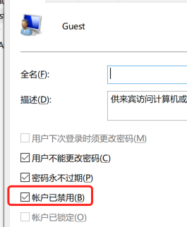 进入“控制面板->管理工具->计算机管理”，在“系统工具->本地用户和组”。 Administrator－>属性－> 更改名称 Guest帐号->属性－> 已停用 | 重命名用户名称，还原用户属性设置
口令 | windows-02-01 | 配置密码策略 | 口令长度至少8位，且密码规则至少应采用字母（大小写穿插）加数字加标点符号（包括通配符）的方式。 | 进入“控制面板->管理工具->本地安全策略”，在“帐户策略->密码策略”：记录当前密码策略情况。 | 进入“控制面板->管理工具->本地安全策略”，在“帐户策略->密码策略”： 查看“密码必须符合复杂性要求” 是否选择“已启动”。 |  进入“控制面板->管理工具->本地安全策略”，在“帐户策略->密码策略”。 “密码必须符合复杂性要求”选择“已启动”设置如下策略 | 还原密码策略到加固之前配置
 | windows-02-02 | 配置账户锁定策略 | 设置有效的账户锁定策略有助于防止攻击者猜出系统账户的密码。 | 进入“控制面板->管理工具->本地安全策略”，在“帐户策略->账户锁定策略”：记录当前账户锁定策略情况。 | 进入“控制面板->管理工具->本地安全策略”，在“帐户策略->账户锁定策略”： 查看安全策略是否设置为已启动和按要求配置。 | 进入“控制面板->管理工具->本地安全策略”，在“帐户策略->账户锁定策略”。 设置如下策略： | 还原账户锁定策略到加固之前配置
访问控制 | windows-03-01 | 关闭系统设置 | 防止管理员以外的用户非法关机，在本地安全设置中关闭系统仅指派给Administrators组 | 进入“控制面板->管理工具->本地安全策略”，在“本地策略->用户权限分配”:查看并记录“关闭系统”的当前设置。 | 进入“控制面板->管理工具->本地安全策略”，在“本地策略->用户权限分配”: 查看“关闭系统”是否设置为“只指派给Administrators组”。 | 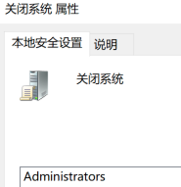 进入“控制面板->管理工具->本地安全策略”，在“本地策略->用户权限分配”。 “关闭系统”设置为“只指派给Administrators组”。 | 还原“关闭系统”的设置到加固之前配置
 | windows-03-02 | 远程系统强制关机设置 | 防止远程用户非法关机，在本地安全设置中从远程系统强制关机只指派给Administrators组 | 进入“控制面板->管理工具->本地安全策略”，在“本地策略->用户权限分配”:查看并记录“从远程系统强制关机”的当前设置。 | 进入“控制面板->管理工具->本地安全策略”，在“本地策略->用户权限分配”: 查看“从远程系统强制关机”是否设置为“只指派给Administrators组”。 | 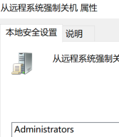 进入“控制面板->管理工具->本地安全策略”，在“本地策略->用户权限分配”。 “从远程系统强制关机”设置为“只指派给Administrators组”。 | 还原“从远程系统强制关机”的设置到加固之前配置。
 | windows-03-03 | “取得文件或其它对象的所有权”设置 | 防止用户非法获取文件，在本地安全设置中取得文件或其它对象的所有权仅指派给Administrators | 进入“控制面板->管理工具->本地安全策略”，在“本地策略->用户权限分配”:查看并记录“取得文件或其它对象的所有权”的当前设置。 | 进入“控制面板->管理工具->本地安全策略”，在“本地策略->用户权限分配”，查看是否“取得文件或其它对象的所有权”设置为“只指派给Administrators组”。 | 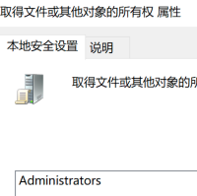 “取得文件或其它对象的所有权”设置为“只指派给Administrators组”。 | 还原“取得文件或其它对象的所有权”的设置到加固之前配置
 | windows-03-04 | “从本地登陆此计算机”设置 | 防止用户非法登录主机，在本地安全设置中配置指定授权用户允许本地登陆此计算机 | 进入“控制面板->管理工具->本地安全策略”，在“本地策略->用户权限分配”:查看并记录“允许本地登录”的当前设置。 | 进入“控制面板->管理工具->本地安全策略”，在“本地策略->用户权限分配”:查看是否“允许本地登录”设置为指定用户。 | 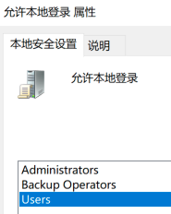 “允许本地登录”设置为指定授权用户 | 还原“允许本地登录”的设置到加固之前配置
 | windows-03-05 | “从网络访问此计算机”设置 | 防止网络用户非法访问主机，在组策略中只允许授权帐号从网络访问(包括网络共享等，但不包括终端服务)此计算机。 | 进入“控制面板->管理工具->本地安全策略”，在“本地策略->用户权限分配”:查看并记录“从网络访问此计算机”的当前设置。 | 进入“控制面板->管理工具->本地安全策略”，在“本地策略->用户权限分配”:查看是否“从网络访问此计算机”设置为指定用户。 | 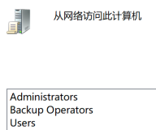 “从网络访问此计算机”设置为指定用户 | 还原“从网络访问此计算机”的设置到加固之前配置
日志审计 | windows-04-01 | 审核策略设置 | 设置审核策略，记录系统重要的事件日志，设备应配置日志功能，对用户登录进行记录，记录内容包括用户登录使用的账号，登录是否成功，登录时间，以及远程登录时，用户使用的IP地址 | 进入“控制面板->管理工具->本地策略”，查看并记录“审核策略”的当前设置。 | 查看是否设置为成功和失败都审核。 |  开始->运行-> 执行“控制面板->管理工具->本地策略->审核策略”设置如下 | 还原“审核策略”的设置到加固之前配置
 | windows-04-02 | 日志记录策略设置 | 设置应用日志文件大小至少为8192KB，设置当达到最大的日志尺寸时，按需要改写事件 | 进入“控制面板->管理工具->事件查看器”，查看并记录“应用日志”、“系统日志”、“安全日志”的当前设置 | 查看各项日志属性中日志大小是否设置为不小于“8192KB” ,是否设置当达到最大的日志尺寸时，“按需要改写事件”。 | “应用日志”属性中的日志大小设置不小于“8192KB” ,设置当达到最大的日志尺寸时，“按需要改写事件” “系统日志”属性中的日志大小设置不小于“8192KB” ,设置当达到最大的日志尺寸时，“按需要改写事件” “安全日志”属性中的日志大小设置不小于“8192KB” ,设置当达到最大的日志尺寸时，“按需要改写事件” （默认超过8192KB） | 还原“应用日志”、“系统日志”、“安全日志”的设置到加固之前配置
服务及协议 | windows-05-01 | 开启系统防火墙 | 过滤不必要的端口，提高系统安全性 | 进入“控制面板－>Windows Defender防火墙”，查看Windows防火墙的状态，并记录详细情况。 | 查看是否启用windows defender防火墙 | 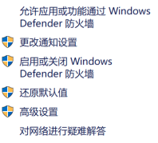 启用Windows Defender防火墙，通过“设置允许应用通过widnows defender防火墙进行通信”或“高级设置”添加例外 | 还原高级系统防火墙设置到加固之前配置 | 自行查看防护软件
 | windows-05-02 | 设置Microsoft网络服务器暂停会话时间 | 对于远程登陆的帐号，设置不活动断连时间15分钟 | 进入“控制面板->管理工具->本地安全策略”，在“本地策略->安全选项”： 查看“Microsoft网络服务器：暂停会话前所需的空闲时间数量” | 查看“Microsoft网络服务器：暂停会话前所需的空闲时间数量”设置是否为15分钟 | 进入“控制面板->管理工具->本地安全策略”，在“本地策略->安全选项”：查看“Microsoft网络服务器：暂停会话前所需的空闲时间数量”设置为15分钟 | 还原“挂起会话之前所需的空闲时间”设置到加固之前配置
 | windows-05-03 | 关闭默认共享 | 非域环境中，关闭Windows硬盘默认共享，例如C$，D$ | 查看并记录：注册表 HKLM\System\CurrentControlSet\Services\LanmanServer\Parameters\的AutoShareServer 键的值。 | 进入“开始－>运行－>Regedit”，进入注册表编辑器，查看HKLM\System\CurrentControlSet\Services\LanmanServer\Parameters\下，是否已增加REG_DWORD类型的AutoShareServer 键，值为 0。 | 进入“开始－>运行－>Regedit”，进入注册表编辑器，更改注册表键值：在HKLM\System\CurrentControlSet\ Services\LanmanServer\Parameters\下，增加REG_DWORD类型的AutoShareServer 键，值为 0。 | 还原“AutoShareServer” 键的值设置到加固之前配置
 | windows-05-04 | 设置共享文件夹访问权限 | 设置共享文件夹访问权限，防止用户非法访问。只允许授权的账户拥有权限共享此文件夹 | 进入“控制面板->管理工具->计算机管理”，进入“系统工具－>共享文件夹-共享”：查看并记录每个共享文件夹的共享权限。 | 查看每个共享文件夹的共享权限。查看每个共享文件夹的共享权限是否仅限于业务需要，不设置成为“everyone”。 | 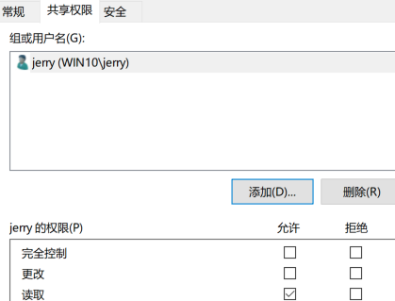 进入“控制面板->管理工具->计算机管理”，进入“系统工具－>共享文件夹-共享”：查看每个共享文件夹的共享权限，只将权限授权于指定账户。 | 还原每个共享文件夹的共享权限到加固之前配置 | 自行查看
 | windows-05-05 | 关闭服务 | 关闭系统不必要的服务，提高系统安全性 | net start 查看当前运行的服务 | 进入“控制面板->管理工具->计算机管理”，进入“服务和应用”：查看所有服务， | 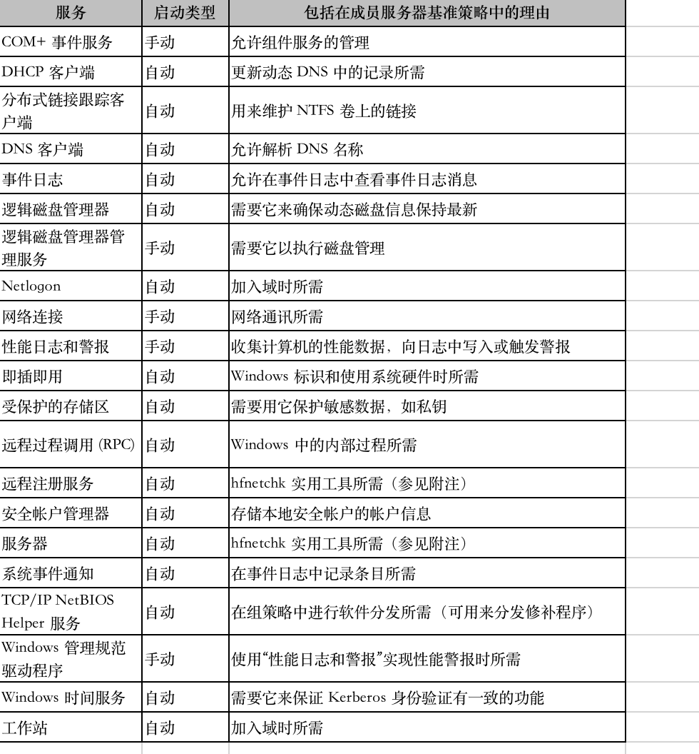 有风险进入“控制面板->管理工具->计算机管理”，进入“服务和应用”：查看所有服务，不在此列表的服务需关闭。 | 进入“控制面板->管理工具->计算机管理”，进入“服务和应用程序”，配置并启动停止的服务 | 自行查看
 | windows-05-06 | 关闭Windows自动播放功能 | 关闭Windows自动播放，防止从移动设备感染病毒 | gpedit.msc打开组策略编辑器，浏览到计算机配置管理模版-Windows组件-自动播放策略，查看“关闭自动播放”状态。 | 计算机配置-管理模版-Windows组件-自动播放策略，双击“关闭自动播放”，查看是否已启用，是否启用范围设置为所有驱动器。 | 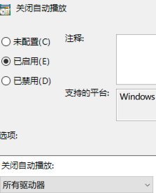 计算机配置-管理模版-Windows组件-自动播放策略，双击“关闭自动播放”，选择已启用，设置启用范围设置为所有驱动器。 | 还原“关闭自动播放”到原始状态。
 | windows-05-07 | 关闭无效启动项 | 关闭无效的服务 | 查看记录“开始->运行->MSconfig”启动菜单中各项配置参数。 | 根据业务必须的自动加载进程和服务列表。 查看“开始->运行->MSconfig”启动菜单中所有选项 | “开始->运行->MSconfig”启动菜单中，取消不必要的启动项。 | “开始->运行->MSconfig”启动菜单中，还原各项启动参数到加固前状态。
补丁管理 | windows-06-01 | 按照系统补丁 | 修复系统漏洞。应安装最新的补丁集。对服务器系统应先进行兼容性测试。 | 控制面板->程序和功能->已按安装的更新，查看并记录当前系统安装的补丁，或在设置->更新和安全中查看更新历史 | 查看最后更新时间是否超过6个月 | 在windows更新中检查更新，安装最新更新 | 卸载新安装的补丁 | 自行查看
防病毒 | windows-07-01 | 安装、更新杀毒软件 | 安装防病毒软件，并及时更新 | 查看是否安装杀毒软件 | 检查是否安装杀软，且杀软病毒库更新日期 | 安装最新版杀软病毒库 | 卸载或删除杀毒软件 | 自行查看
其他 | windows-08-01 | 屏幕保护程序 | 启动屏幕保护 | 查看一段时间后屏幕是否自动进去屏保 | 检查屏幕保护是否开启，且等待时间是否小于10分钟。 | 进入个性化-锁屏界面-屏幕保护程序设置，进行如下设置。 | 还原默认设置

